leer
Zeitberechnung
Route: |  |  |  |  |  |  |  |  |  |  |  | Geschwindigkeits- faktor (Lkm / h):
Datum: |  | Zwischenwerte |  |  |  | Gesamtsummen |  |  |  |  |  | 5
erstellt von: |  | Höhendifferenz in 100m * | Horizontaldistanz | Leistungskilometer ** | Zeit | Summe Distanz | Summe Leistungskilometer | Steigung/Gefälle | Geplante Zeit (Ankunft) | Tatsächliche Zeit | Pausen/Fahrten | Bemerkungen * Höhenmeter direkt in Hektometer notie- ren (1 hm = 100 m) ** Leistungskilometer: Distanz (in km) + Steigung (in hm)
Landeskarten:

Ort, Flurname, Koordinaten | Höhe | hm | km | Lkm | h:mm | km | Lkm | % | hh:mm | hh:mm | h:mm
Point 1 | 416.1 | 0 | 0 | 0 | 0:00:00 | 0 | 0 | 0 | 9:00:00
Point 2 | 529.1 |  | 4.6
Point 3 | 811.7 |  | 1.3
Point 4 | 687.1 |  | 2.8
Point 5 | 900.8 |  | 0.7
Point 6 | 913.3 |  | 0.7
Point 7 | 449.6 |  | 2.8
Point 8 | 761.3 |  | 0.9
Point 9 | 698.4 |  | 0.7
Point 10 | 913 |  | 0.9
Point 11 | 940.4 |  | 6.2
Point 12 | 646.5 |  | 1.3
Point 13 | 577.4 |  | 1.7
Point 14 | 807.5 |  | 1.1
Point 15 | 592 |  | 4.8
Point 16 | 833.3 |  | 1.5
Point 17 | 749.9 |  | 1.1
Point 18 | 527.1 |  | 0.6
Point 19 | 733.5 |  | 1.5
Point 20 | 531 |  | 1.3
Point 21 | 560.1 |  | 0.2
Summen
Chart Title

Beispiel
Zeitberechnung
Route: | Vrin (GR) - Disrut Pass - Greina Ebene - Campo (Blenio) |  |  |  |  |  |  |  |  |  |  |  | Geschwindigkeits- faktor (Lkm / h):
Datum: | 22.-23.09.2007 |  | Zwischenwerte |  |  |  | Gesamtsummen |  |  |  |  |  | 4
erstellt von: | Omega |  | Höhendifferenz in 100m * | Horizontaldistanz | Leistungskilometer ** | Marschzeit | Summe Distanz | Summe Leistungskilometer | Steigung/Gefälle | Geplante Zeit (Ankunft) | Tatsächliche Zeit | Pausen/Fahrten | Bemerkungen * Höhenmeter direkt in Hektometer notie- ren (1 hm = 100 m) ** Leistungskilometer: Distanz (in km) + Steigung (in hm)
Landeskarten:
1233 Greina 1234 Vals 1253 Olivone
Ort, Flurname, Koordinaten |  | Höhe | hm | km | Lkm | h:mm | km | Lkm | % | hh:mm | hh:mm | h:mm
Vrin |  | 1400 | 0 | 0 | 0 | 0:00:00 | 0 | 0 | 0 | 9:00:00
Cons |  | 1500 |  | 1.0
Sogn Giusep |  | 1598 |  | 0.0 |  |  |  |  |  |  |  | 2:00:00 | Fahrt
Puzzatsch |  | 1667 |  | 1.2
Tegia Sut |  | 1899 |  | 1.8
Pass Diesrut |  | 2428 |  | 2.7 |  |  |  |  |  |  |  | 1:00:00 | Mittagspause
Camona |  | 2194 |  | 1.0
Carpet la Greina |  | 2257 |  | 0.2
Terri Hütte |  | 2170 |  | 0.6
Terri Hütte |  | 2170 |  | 0.0 |  |  |  |  |  |  |  | 16:03:00 | Hüttenübernachtung
Pt. 2265 |  | 2265 |  | 1.5
Pt. 2246 |  | 2246 |  | 1.0
Pt. 2344 |  | 2344 |  | 2.5
Greina Pass |  | 2355 |  | 0.5
Pt. 2379 |  | 2379 |  | 0.5
bei Scaletta Hütte |  | 2229 |  | 1.3
Pian Geirett |  | 1976 |  | 1.5 |  |  |  |  |  |  |  | 1:00:00 | Mittagspause
Alpe di Camadra di Fuori |  | 1784 |  | 1.5
Daigra |  | 1408 |  | 2.0
Baselga |  | 1240 |  | 2.0
Campo (Blenio) |  | 1216 |  | 1.5
Summen
Vrin (GR) - Disrut Pass - Greina Ebene - Campo (Blenio)

Anleitung
Zeitberechnung
Anleitung |  |  |  | Start
 |  |  |  | x1 | x2 | y1 | y2
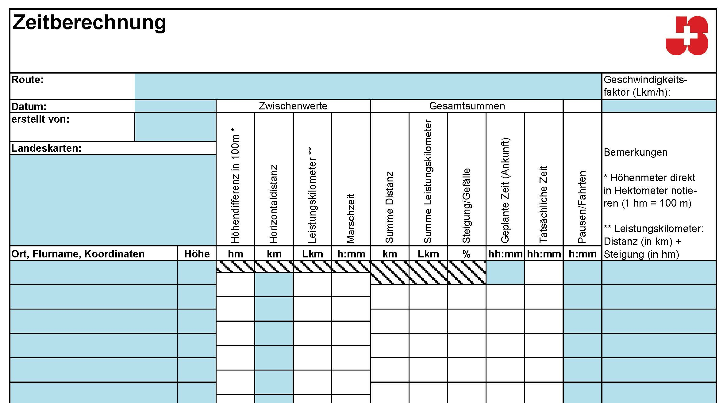
 |  |  |  | 0 | 100 | 0 | 0
 | Geschwindigkeitsfaktoren |  |  |  |  | 0 | 10
 |  | mit Gepäck | ohne Gepäck |  |  | 0 | 20
 | untrainierte Gruppen, Kinder, grosse Gruppen | 15 min / Lkm 4 Lkm / h | 12 min / Lkm 5 Lkm / h |  |  | 0 | 30
 | trainierte Gruppen, Jugendliche, kleine Gruppen | 12 min / Lkm 5 Lkm / h | 10 min /Lkm 6 Lkm / h |  |  | 0 | 40
 | Velofahren |  |  |  |  | 0 | 50
 | Die Zeitberechnung mit Leistunskilometern ist beim Velofahren wesentlich ungenauer als beim Wandern. Steigungen und Gefälle haben einen grösseren Einfluss. Die hier aufgeführten Faktoren gelten für falche Velotouren. |  |  |  |  | 0 | 60
 | wenig trainierte oder grosse Gruppen | 5 min / Lkm 12 km / h | 4 min / Lkm 15 km / h |  |  | 0 | 70
 | trainierte, kleine Gruppe, gute Velos | 4 min /Lkm 15 km / h | 3 min / Lkm 20 km / h |  |  | 0 | 80
 |  |  |  |  |  | 0 | 90
 | Gefälle |  |  |  |  | 0 | 100
 | Für lange und steie Abstiege im Gebirge braucht man mehr Zeit. Das Gefälle wird berücksichtigt, wenn es sich um mehr als 20 m auf 100 m Horizontaldistanz handelt. Dann entsprechen 150 Höhenmeter einem Leistungskilometer. |  |  |  |  | 0 | 110
 |  |  |  |  |  | 0 | 120
 | Weitere Faktoren |  |  |  |  | 0 | 130
 | Die effektive Geschwindigkeit hängt von vielen Faktoren ab. Einzelne schwierige Stellen können zu «Zeitfressern» werden. Einige wichtige Faktoren, welche du berücksichtigen solltest: |  |  |  |  | 0 | 140
 |  | schneller | langsamer |  |  | 0 | 150
 | Gruppengrösse | klein | gross |  |  | 0 | 160
 | Tageszeit | Morgen, Nacht | Nachmittag, Abend |  |  | 0 | 170
 | Wetter | kühl | heiss
 | Gepäck | wenig | viel
 | Wege | gute Wege | Geröllfelder, querfeldein
 | Kartensicherheit | gute Karten- kenntnisse | häufige Karten-kontrollen

